المؤشرات الكلية
سوق العراق للاوراق المالية
جلسة الخميس 2025/4/17 |  |  |  | تقرير أسعار الأسهم المتداولة واخبار الشركات
الجلسة (66)

الاسهم المتداولة المدرجة و OTC |  |  | 730,733,693 |  |  | قيمة الأسهم المتداولة المدرجة و OTC |  | 1,149,300,439 |  |  |  | صفقات الشركات المدرجة وOTC | 703
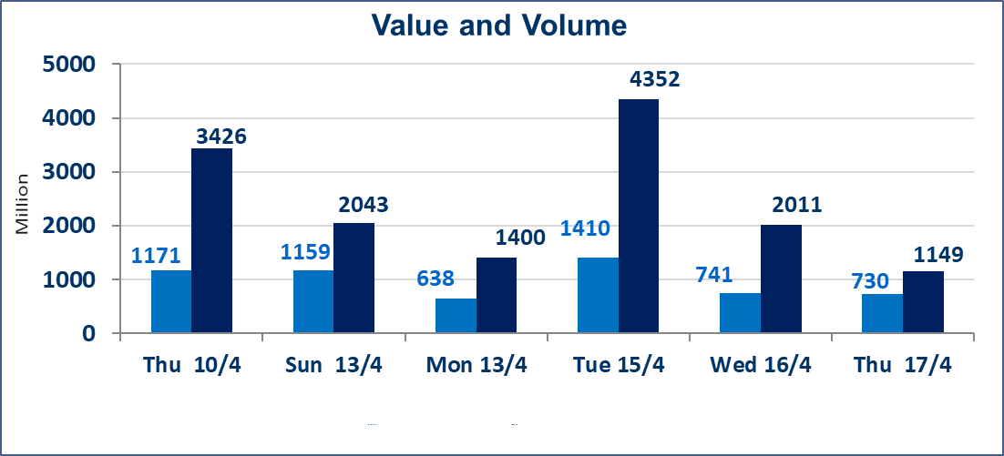
المؤشر60 ISX اليوم | 1067.19 |  | نقطة |  |  | المؤشر15 ISX اليوم | 1120.56 | نقطة
المؤشر 60 ISX السابق | 1066.22 |  | نقطة |  |  | المؤشر 15 ISX السابق | 1120.78 | نقطة
نسبة التغير | 0.09 |  | % |  |  | نسبة التغير | -0.02 | %
عدد النقاط | 0.97 |  | نقطة |  |  | عدد النقاط | -0.22 | نقطة

الشركات المدرجة | 104 | OTC | 11 | 115 |  | الشركات غير المتداولة المدرجة | 49 | OTC | 5 | 54
الشركات المتداولة | 42 | OTC | 1 | 43 |  | الشركات المرتفعة |  |  | 9
شركات الهيئة العامة |  |  |  | 5 |  | الشركات المنخفضة |  |  | 13
الموقوفة بقرار من هيأة الأوراق المالية |  |  |  | 8
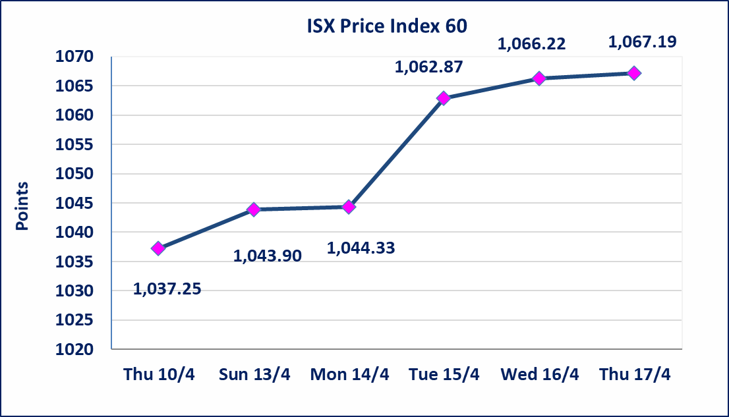
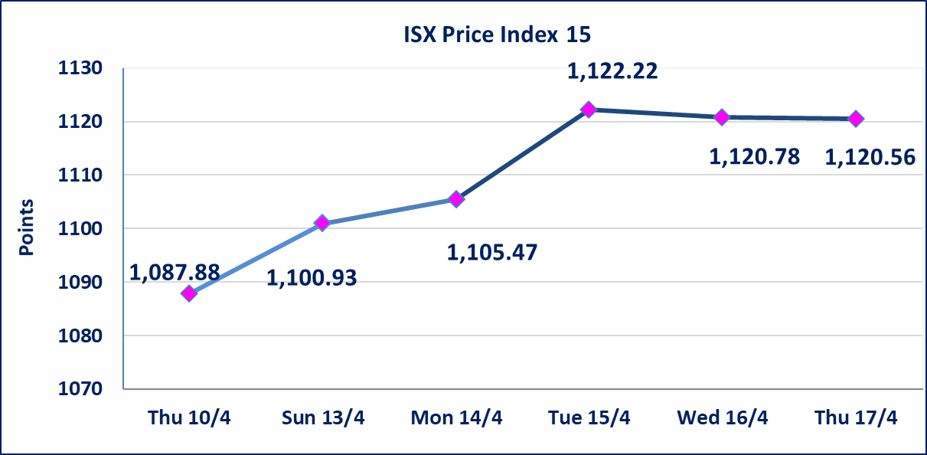

سما بغداد للصرافة (FSBE) | تم البدء بعمليات ايداع شهادات اسهم مساهمين شركة سما بغداد اعتباراً من جلسة الاحد 2025/4/13 وسيتم اطلاق التداول بعد ايداع 5% من راس المال او بعد مرور (21) يوم من تاريخ بدء الايداع في منصة الشركات غير المدرجة ISX-OTC.
العراقية لضمات الودائع (FIDI) | تم البدء بعمليات ايداع شهادات اسهم مساهمين شركة العراقية لضمان الودائع اعتباراً من جلسة الاحد 2025/4/13 وسيتم اطلاق التداول بعد ايداع 5% من راس المال او بعد مرور (21) يوم من تاريخ بدء الايداع في منصة الشركات غير المدرجة ISX-OTC.
الحد الأعلى والادنى للتغير في السعر | نسبة التغير في المنصة النظامية (15%)، ونسبة التغير في المنصة الثانية (20%)، ونسبة التغير في المنصة الثالثة (5%) إرتفاعاً وإنخفاضاً من سعر الاغلاق السابق.
Web site : www.isx-iq.net E-mail : info-isx@isx-iq.net |  |  |  |  | 07834000034 - 07711211522 : ص . ب :3607 العلوية الهاتف |  |  |  |  |  | بغداد /الكرادة/ قرب المسرح الوطني /مجاور مصرف الخليج التجاري | بغداد /الكرادة/ قرب المسرح الوطني /مجاور مصرف الخليج التجاري

نسبة التغير
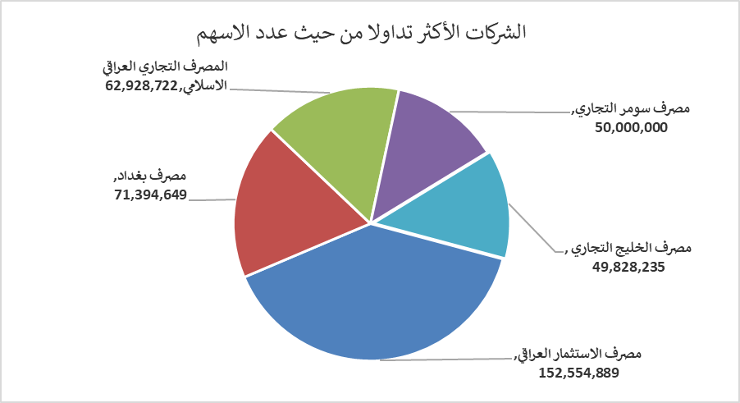
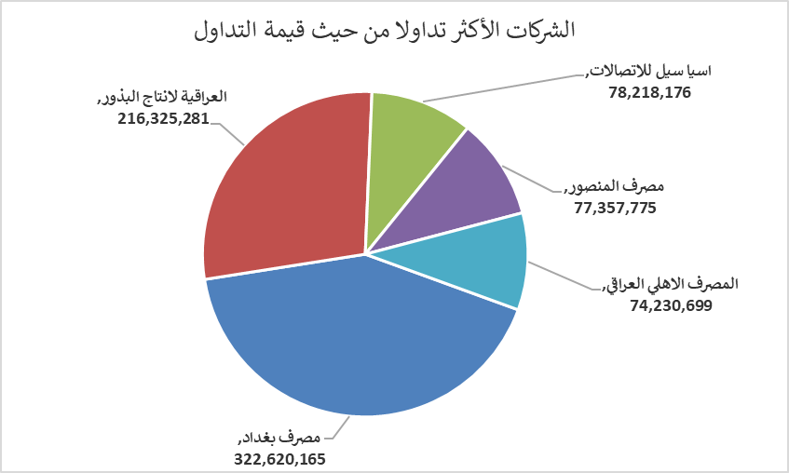
الشركات الأكثر ارتفاعاً وانخفاضاً

نسبة التغير لاسعار الاغلاق الاكثر ارتفاعاً |  |  |  | نسبة التغير لاسعار الاغلاق الاكثر انخفاضاً
اسم الشركة | اغلاق | التغير(%) | الاسهم المتداولة | اسم الشركة | اغلاق | التغير (%) | الاسهم المتداولة
المعدنية والدراجات | 2.050 | 5.13 | 200,000 | الحديثة للانتاج الحيواني | 0.460 | -4.17 | 16,918
الوطنية الاستثمارات السياحية | 11.500 | 4.55 | 46,000 | مصرف الاستثمار العراقي | 0.290 | -3.33 | 152,554,889
الوطنية لصناعات الاثاث المنزلي | 1.150 | 4.55 | 5,000 | بغداد لمواد التغليف | 2.900 | -3.33 | 250,000
نقل المنتجات النفطية | 0.700 | 4.48 | 2,506,061 | الفلوجة لانتاج المواد الانشائية | 2.900 | -3.33 | 1,623,376
الصناعات الالكترونية | 1.410 | 4.44 | 11,293,727 | الخياطة الحديثة | 9.500 | -2.56 | 5,000
الشركات الأكثر نشاطاً من حيث عدد الأسهم المتداولة (حجم التداول) والقيمة المتداولة

الشركات الاكثر نشاطا حسب الاسهم المتداولة (حجم التداول) |  |  |  | الشركات الاكثر نشاطا حسب القيمة المتداولة
اسم الشركة | اغلاق | التغير(%) | الاسهم المتداولة | اسم الشركة | اغلاق | التغير (%) | القيمة المتداولة
مصرف الاستثمار العراقي | 0.290 | -3.33 | 152,554,889 | مصرف بغداد | 4.530 | -0.22 | 322,620,165
مصرف بغداد | 4.530 | -0.22 | 71,394,649 | العراقية لانتاج البذور | 7.220 | -0.14 | 216,325,281
المصرف التجاري العراقي الاسلامي | 0.910 | 0.00 | 62,928,722 | اسيا سيل للاتصالات | 11.990 | -0.08 | 78,218,176
مصرف سومر التجاري | 0.080 | 0.00 | 50,000,000 | مصرف المنصور | 1.610 | 0.63 | 77,357,775
مصرف الخليج التجاري | 0.410 | 0.00 | 49,828,235 | المصرف الاهلي العراقي | 3.100 | -1.27 | 74,230,699

